Sheet1
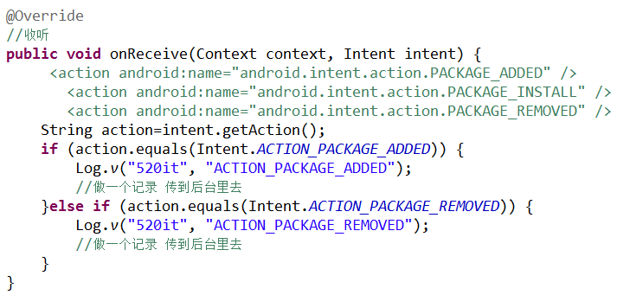
 | Activity生命周期

1. 人： 出生--->婴儿--->读幼儿园(不一定)--->小学--->中学---->大学(可选)---工作--->结婚---->等死
2. Activity:出生->死亡 (经历各种各样的回调方法)
了解Activity的生命周期的根本目的就是为了设计用户体验更加良好的应用。
三个重要的实验带你走进Activity生命周期：
实验1：编辑的短信的时候是否需要保存
实验2：播放音乐当有来电的时候是否需要停止播放
实验3：小霸王学习机
总结：
整个生命周期：你的Activity应该在onCreate()方法里执行设置“全局”状态(如定义布局)。并在onDestroy()方法里释放所有剩余资源
onCreate()-->onStart()-->onResume()-->运行在最前端-->onPause()-->onStop()-->onDestory()
可见生命周期：在这两个方法，你可以保持该Activity需要展示给用户的资源。
onPause()-->onStop()-->onRestart()-->onStart()-->onResume()
前台生命周期：一个Activity可以经常在前台状态发生转换—比如，当设备休眠或者弹出了个对话框。因为经常会发生转换，所以在这两个方法之间的代码应该是轻量级的，防止导致其他转换变慢使得用户需要等待。
onPause()-->onResume();

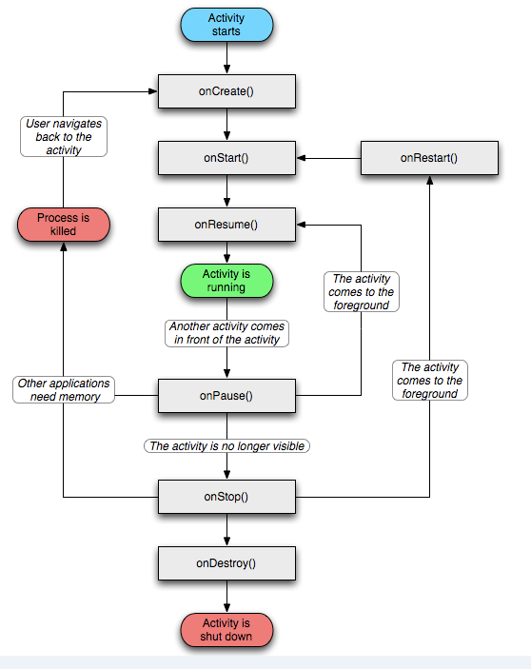

 | 横竖屏切换的生命周期

问题：每次切换横竖屏的时候 会自动调用一次生命周期。
解决方案：
1. 写死Activity的显示方向
android:screenOrientation 强制屏幕 横屏landscape 竖屏portrait
2. 设置方向旋转与生命周期无关的属性
android:configChanges="keyboard|screenSize|orientation"

 | Activity任务栈
1. 任务栈（task stack）： 安卓对Activity界面的管理容器
stack : 后进先出
2. 任务栈的四种属性：standard singleTop singleTask singleInstance
3. singleTop
当打开属性为singleTop的Activity时，先判断是否在栈顶 如果是，则不创建，如果不是在栈顶，则再次创建。
应用场景：手机卡屏多次点击某个按钮启动多个同样的界面。
4. singleTask
当打开属性为singleTask的Activity时，先判断Activity是否在栈内存在， 如果不存在则创建；如果存在，则要判断是否该Activity上面有其他Activity，如果有，则直接关闭其他的Activity。
应用场景：应用的主页
5. singleInstance
配置了该模式的Activity第一次被创建的时候，自己创建了一个任务栈，并将任务栈提前到默认的任务栈之前；如果中间启动了其他Activity，则在默认的栈中创建其他Activity并将默认的栈提前；第二次启动该Activity，发现任务栈不是在最前，则提到最前即可，不重新创建该Activity。

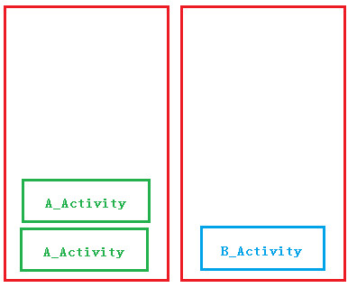

 | 广播接收者入门

为什么要创建广播概念：
系统有很多消息需要通知给每一个应用程序，比如电量不足，网络状态的变化。sd卡被拔出插入，有新的apk被安装。。如果某个应用程序关系这个事件，就需要注册一个广播接收者。
广播包括：
1. 中央广播电台 （发送信号）
2. 收音机. （接收信号）
开发步骤：
1. 购买一个收音机（创建一个类 继承BroadcastReceiver）
public class MyReceiver extends BroadcastReceiver
2. 为收音机通电 接收信号
<!-- 2.为收音机通电-->
<receiver android:name="com.m520it.receiver.MyReceiver" >
<!-- 3.开始接收信号 -->
<intent-filter >
<action android:name="android.intent.action.NEW_OUTGOING_CALL"/>
</intent-filter>
</receiver>
3. 处理广播所接收的数据
@Override
//4. onReceive 用来对广播信息的处理
public void onReceive(Context context, Intent intent) {
//getResultData() 获取广播的数据
Log.v("520it", getResultData());
}
4. 进行敏感的权限配置
<!-- 告诉使用者 我们想获取打电话的广播 -->
<uses-permission android:name="android.permission.PROCESS_OUTGOING_CALLS"/>

广播接收者案例(SD卡状态监听)

注意点：
* 应用退出了 照样能够监听到广播
* 只是简单判断SD卡是否存在 不存在敏感操作
开发步骤：
1. 创建一个类 继承了BroadcastReceiver
2. 为BroadcastReceiver 广播接收者配置信号
<receiver android:name="com.m520it.sdcardlistener.SDCardReceiver">
<intent-filter >
<action android:name="android.intent.action.MEDIA_MOUNTED"/>
<action android:name="android.intent.action.MEDIA_UNMOUNTED"/>
<data android:scheme="file"/>
</intent-filter>
</receiver>
3. 广播在onReceive()方法里面被接收处理

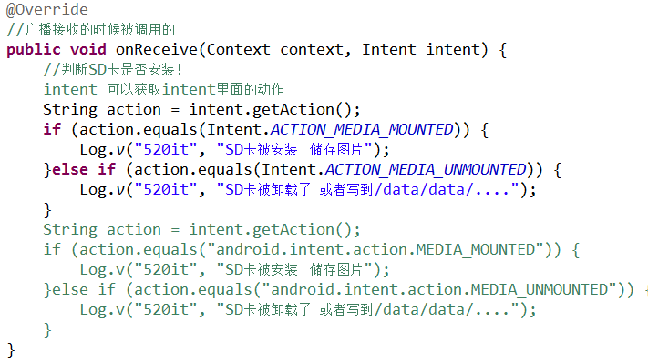

广播接收者案例(短信拦截器)

http://www.ithome.com/html/it/97284.htm 超级病毒始末：19岁少年让互联网不堪一击
手机监听短信开发步骤：
1. 创建广播接收者
public class SmsReceiver extends BroadcastReceiver
2. 在注册文件中配置广播接收者
<receiver android:name="com.m520it.smsrec.SmsReceiver">
<!-- android:priority 指定了广播接收者的优先级 数字越高 越先能接收到数据 最高1000 -->
<intent-filter android:priority="1000">
<action android:name="android.provider.Telephony.SMS_RECEIVED"/>
</intent-filter>
</receiver>
3. 设置用户权限
<uses-permission android:name="android.permission.RECEIVE_SMS"/>
4. 在接收广播的时候拦截信息

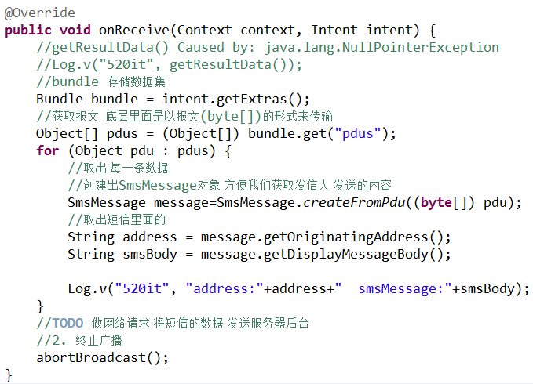

广播接收者案例(安装卸载的广播)
1. 360手机助手 豌豆荚 应用宝 免费？
* 收取软件开发商的服务费
* 广告
* 收集用户的使用手机的习惯
一个游戏在多个手机里面被安装的次数
QQ 游戏 免费
少年、老年 小孩 妇女(淘宝 蘑菇街) 生活习惯 -->倒卖给其他开发商 自己去开发同类的应用 占领市场
手机监听短信开发步骤：
1. 创建广播接收者
public class ApkStatusReceiver extends BroadcastReceiver
2. 在注册文件中配置广播接收者
<receiver android:name="com.m520it.apkstate.ApkStatusReceiver">
<!-- 配置监听的频道 调频 -->
<intent-filter>
<!-- 获取应用 安装 卸载的状态 -->
<action android:name="android.intent.action.PACKAGE_ADDED" />
<action android:name="android.intent.action.PACKAGE_REMOVED" />
<!-- package 监听安装包的状态 -->
<data android:scheme="package"/>
</intent-filter>
</receiver>
3. 在接收广播的时候对APK状态进行记录

